设备报警
Function Name |  |  | Direction
设备报警 |  |  | EAP -> MES
通过HTTP

Structure: | 设备报警
name | 类型 | 字段长度 | Direction | 备注
trxId | String |  | FTPTOLALARM | 固定值 | { "trxId": "FTPTOLALARM", "strInMsg": "{\"trxId\":\"FTPTOLALARM\",\"actionFlg\":\"A\",\"iary\":[{\"startTimestamp\":1684990525204,\"endTimestamp\":1685076929397,\"lineIdFk\":\"PBY1\",\"toolIdFk\":\"CB001\",\"alarmDealUsr\":\"RH0437\",\"alarmCode\":\"P\",\"alarmLvl\":\"H\",\"alarmEvtTyp\":\"R\",\"alarmNote\":\"测试报警备注\",\"alarmDsc\":\"测试报警内容\",\"alarmDealMeas\":\"报警处理措施\",\"alarmDealResult\":\"报警处理结果\",\"featAction\":\"后续动作\",\"featActUsr\":\"RH0001\",\"toolReportStat\":\"设备上报状态\"}],\"fabIdFk\":\"PACK\",\"evtUsr\":\"ADMIN\"}" }
actionFlg | String |  | A | 固定值
opiOpeFlg | String |  | N | 固定值
evtUsr | String |  |  | 操作人
fabIdFk | String |  |  | 厂别

Iary | ArrayList
startTimestamp | TIMESTAMP |  |  | 设备报警开始时间
endTimestamp | TIMESTAMP |  |  | 设备报警结束时间
lineIdFk | String |  |  | 线别
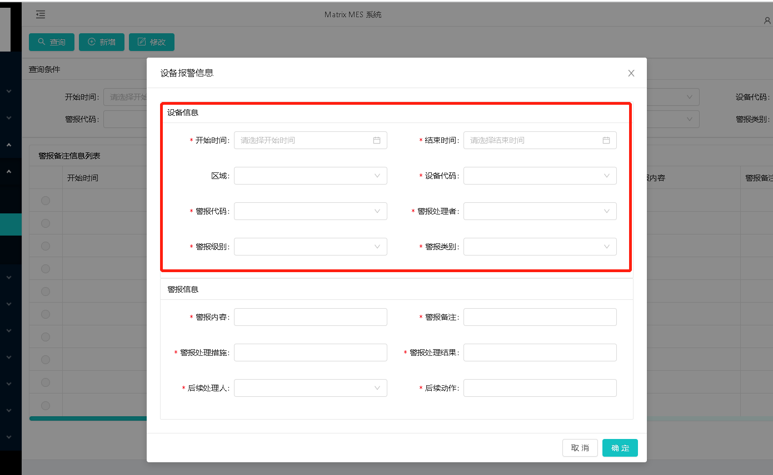
toolIdFk | String | 1 |  | 设备ID
alarmDealUsr | String | 4 |  | 警报处理者
alarmCode | TIMESTAMP |  |  | 警报代码
alarmLvl | String | 16 |  | 警报级别
alarmEvtTyp | String | 16 |  | 警报类别
alarmNote | String | 1 |  | 报警备注
alarmDsc | String | 16 |  | 报警内容
alarmDealMeas | String | 16 |  | 报警处理措施
alarmDealResult | String | 1 |  | 报警处理结果
featAction | String |  |  | 后续动作
featActUsr | String |  |  | 后续处理人
toolReportStat | String |  |  | 设备上报状态

return:
name | 类型 | 字段长度 | Direction | 备注
trxId | String |  | FTPTOLALARM | 固定值
rtnMesg | String
rtnCode | String |  | 0000000 | 固定值
evtUsr | String |  |  | 操作人
fabIdFk | String |  |  | 厂别

oary | ArrayList<FtptolalarmOA>
toolIdFk | String |  |  | 设备代码
alarmSeqId | String |  |  | 报警seqid
holdFlg | String |  |  | 是否需要hold设备:Y/N
abedFlg | String |  |  | wafer是否需要设备成abed状态:Y/N
startTimestamp | Timestamp
endTimestamp | Timestamp
alarmCode | String |  |  | 警报代码
lineIdFk | String |  |  | 线别
alarmDealUsr | String |  |  | 警报处理者
alarmLvl | String |  |  | 警报级别
alarmEvtTyp | String |  |  | 警报类别
alarmDsc | String |  |  | 警报内容
alarmNote | String |  |  | 警报备注
alarmDealMeas | String |  |  | 处理措施
alarmDealResult | String |  |  | 处理结果
featAction | String |  |  | 后续动作
featActUsr | String |  |  | 后续处理人
evtUsr | String
evtTimestamp | Timestamp

